Hoja1
CONSOLIDATION FORM - 2023
DELIVERY DATE 货做完日期: SUPPLIER NAME 供应商公司名称: 俊林节庆用品 CUSTOMER NAME 秘鲁客户名称:
Supplier Code 供应商编码 | Product pic 产品照片 | English Product Name 英文品名 | Chinese Product Name 中文品名 | Item number 货号 | Material 材料 | Pieces per carton 数量/每件 | Cartons Qty 件数 | Total Pieces 总数 | Carton CBM 单箱体积 | Total CBM 总体积 | Carton GW (Kg) 单箱毛重 | Total GW (kg) 总毛重 | UNIT Price 单价 | TOTAL Price总价
 | 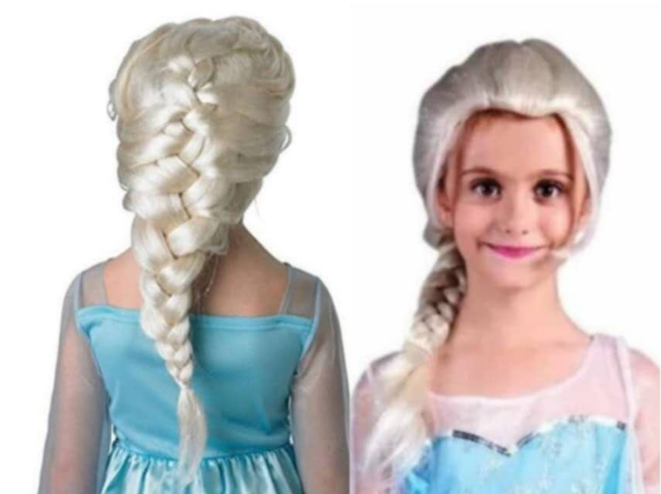 | PLAIT | 麻花辫 | 001 | P料 | 200 | 1 | 200 | 0.08 | 0.08 | 25 | 25 | 8.0元 | 1600
 | 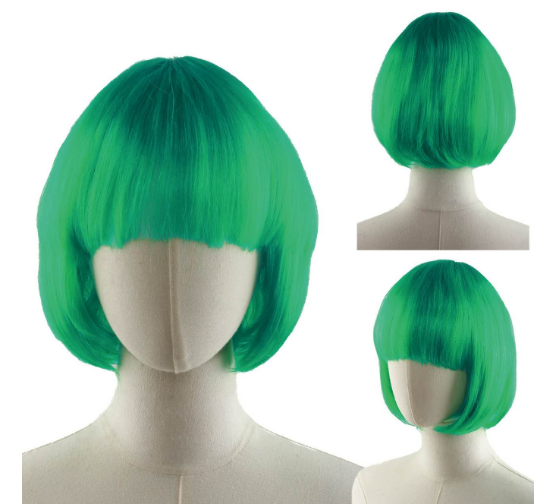 | STUDENTS SEND | 学生发 | 002 | P料 | 200 | 1 | 200 | 0.08 | 0.08 | 25 | 25 | 5.5元 | 1100
 |  | STUDENTS SEND | 学生发 | 003 | P料 | 200 | 1 | 200 | 0.08 | 0.08 | 25 | 25 | 5.5元 | 1100
 | 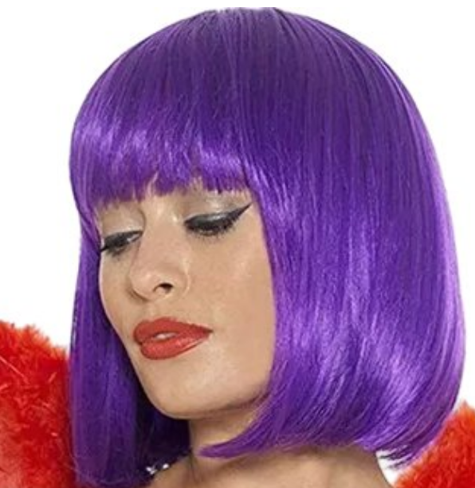 | STUDENTS SEND | 学生发 | 004 | P料 | 300 | 1 | 300 | 0.08 | 0.08 | 25 | 25 | 5.5元 | 1650
 |  | STUDENTS SEND | 大波浪 | 005 | P料 | 200 | 1 | 200 | 0.1 | 0.1 | 33 | 33 | 6.1元 | 1260
 |  | STUDENTS SEND | 长辫子 | 006 | P料 | 200 | 1 | 200 | 0.12 | 0.12 | 51 | 51 | 12.6元 | 2520
 | 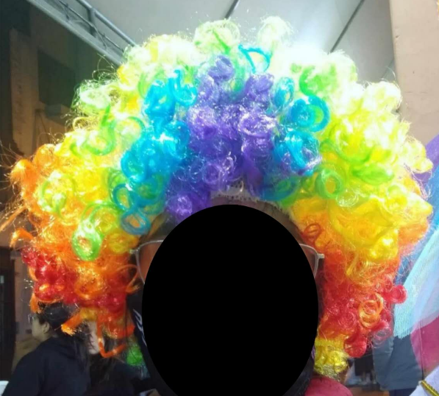 | STUDENTS SEND | 球迷发 | 007 | P料 | 200 | 1 | 200 | 0.123 | 0.123 | 21 | 21 | 4.6 | 920
 |  |  |  |  | TOTAL |  | 7 | 1500 |  | 0.663 |  | 205 |  | $10,150.00

